RAT
RAT - RELATÓRIO DE ATENDIMENTO
EXECUÇÃO DOS SERVIÇOS
Número da solicitação |  | Data/hora Abertura |  |  | Contrato de Manutenção |  |  | Contratada
250095704 |  | 2025-06-16 |  |  | 2025.7421.3575 |  |  | MAFFENG ENGENHARIA E MANUTENÇÃO
Sinistro |  | Prazo de atendimento |  |  | Tipo de Manutenção |  |  | Nível de Ocorrência
(Sim/Não) |  |  |  |  | (Preventiva/Corretiva) |  |  | (Emergencial/Urgente/Normal)
Não |  | 2025-07-16 |  |  | Preventiva |  |  | Normal
Prefixo / SB - Dependência Beneficiada |  |  |  |  | Endereço
4112 | NOVA UBIRATA |  |  |  | R.RIO GRANDE DO SUL,1541
Informações de Contato |  |  |  |  | Matrícula / Nome - Funcionário Solicitante
Responsável |  |  |  |  | F9128192 - SISTEMA
SERVIÇOS SOLICITADOS - Portal de Manutenção
Descrição do serviço, Tipo, Quantidade, Local de Atendimento e Prioridade* |  |  |  |  |  |  |  |  | Situação (Código**)
Levantamento Preventivo |  |  |  |  |  |  |  |  | 4
* Preencher com as informações do Portal de Manutenção da DISEC. ** Preencher o campo situação com os códigos a seguir: 1. Serviço concluído sem pendências; 2. Serviço cancelado pelo demandante; 3. Atendimento Parcial; 4. Confecção de orçamento, para execução do serviço demanda autorização por parte do CESUP Suprimentos; 5. Não Atendido. 6. Mitigação de Riscos ou primeiro atendimento
ORÇAMENTO DOS SERVIÇOS REALIZADOS
ITEM | DESCRIÇÃO |  |  |  |  |  | QTD. | UND. | VALOR UNITÁRIO | VALOR TOTAL
1.2 | DESLOCAMENTO |  |  |  |  |  |  | KM | 2,92 | 0.00
 | #N/A |  |  |  |  |  |  | #N/A | #N/A | #N/A
 | #N/A |  |  |  |  |  |  | #N/A | #N/A | #N/A
 | #N/A |  |  |  |  |  |  | #N/A | #N/A | #N/A
 | #N/A |  |  |  |  |  |  | #N/A | #N/A | #N/A
 | #N/A |  |  |  |  |  |  | #N/A | #N/A | #N/A
 | #N/A |  |  |  |  |  |  | #N/A | #N/A | #N/A
 | #N/A |  |  |  |  |  |  | #N/A | #N/A | #N/A
 | #N/A |  |  |  |  |  |  | #N/A | #N/A | #N/A
 | #N/A |  |  |  |  |  |  | #N/A | #N/A | #N/A
 | #N/A |  |  |  |  |  |  | #N/A | #N/A | #N/A
 | #N/A |  |  |  |  |  |  | #N/A | #N/A | #N/A
 | #N/A |  |  |  |  |  |  | #N/A | #N/A | #N/A
 | #N/A |  |  |  |  |  |  | #N/A | #N/A | #N/A
 | #N/A |  |  |  |  |  |  | #N/A | #N/A | #N/A
 | #N/A |  |  |  |  |  |  | #N/A | #N/A | #N/A
 | #N/A |  |  |  |  |  |  | #N/A | #N/A | #N/A
 | #N/A |  |  |  |  |  |  | #N/A | #N/A | #N/A
 | #N/A |  |  |  |  |  |  | #N/A | #N/A | #N/A
 | #N/A |  |  |  |  |  |  | #N/A | #N/A | #N/A
 | #N/A |  |  |  |  |  |  | #N/A | #N/A | #N/A
 | #N/A |  |  |  |  |  |  | #N/A | #N/A | #N/A
 | #N/A |  |  |  |  |  |  | #N/A | #N/A | #N/A
 | #N/A |  |  |  |  |  |  | #N/A | #N/A | #N/A
 | #N/A |  |  |  |  |  |  | #N/A | #N/A | #N/A
RESUMO DO ORÇAMENTO DOS SERVIÇOS SOLICITADOS
Data / Hora Conclusão |  |  |  |  | Valor de Materiais + Mão de Obra |  |  | Valor Total
2025-06-26 |  |  |  |  | #N/A | + | #N/A | #N/A
Observações

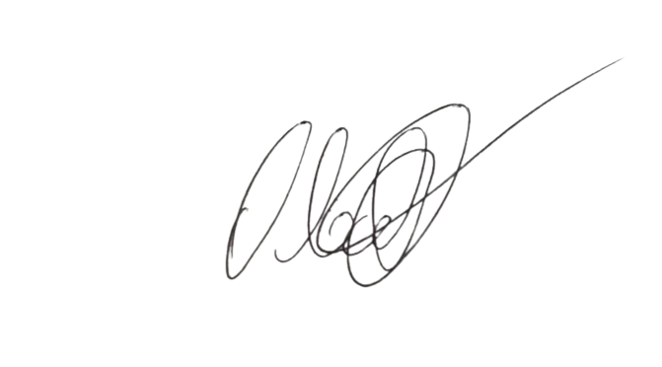
 | ________________________________________________ |  |  |  |  |  | ___________________________________________________________________________________

 | VISTO REPRESENTANTE DA EMPRESA CONTRATADA |  |  |  |  |  | CARIMBO E VISTO DA DEPENDÊNCIA

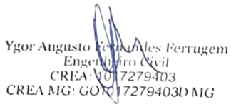
TÉCNICO |  |  |  |  |  |  |  | ENGENHEIRO
 |  |  |  |  |  |  |  | ______________________________________
AUXILIAR

Data e hora | 2025-06-26 |  | Data e hora | 2025-06-26 |  |  |  | RESPONSÁVEL TÉCNICO
CHEGADA |  |  | SAÍDA |  |  |  |  | CARIMBO - NÚMERO / VISTO DO CREA

O RAT deverá ser emitido em 3 vias sendo, a 1º para a dependência beneficiada, a 2º para a empresa contratada e a 3º CESUP Suprimentos

